1. Rasgos manuales
Opción A · Rasgos elegidos a mano (rápido, pero subjetivo)

Palabra | Tamaño (1-10) | Hace ruido (1-10) | Necesita paseos (1-10) | Vive en jaula (1-10) | Independencia (1-10) | Cariñoso (1-10)
perro | 7 | 8 | 9 | 1 | 3 | 9
gato | 4 | 4 | 2 | 1 | 8 | 5
conejo | 3 | 1 | 2 | 8 | 5 | 6
auto | 10 | 10 | 0 | 0 | 0 | 0

¿Qué es la similitud coseno?
similitud(A, B) = (A · B) / (|A| × |B|)
A · B es el producto punto entre los dos vectores: multiplicas cada par de números y sumas (en Excel, SUMPRODUCT). |A| y |B| son el "largo" de cada vector: la raíz cuadrada de la suma de sus números al cuadrado (en Excel, SQRT(SUMSQ)). El resultado va de -1 a 1: 1 significa que los dos vectores apuntan exactamente en la misma dirección, 0 que no comparten ninguna dirección en común, y los negativos que apuntan en direcciones opuestas.
¿Por qué coseno y no solo distancia? Porque el coseno solo mira la dirección del vector, no su tamaño. Un vector [2,2] y otro [10,10] dan similitud 1: misma dirección, aunque uno sea diez veces "más grande". Eso es justo lo que importa al comparar palabras: el patrón de contextos, no cuántas veces en total aparece cada una.

Matriz de similitud (coseno) — 1 = idénticos, 0 = nada en común
 | perro | gato | conejo | auto
perro | 1.00 | 0.78 | 0.62 | 0.63
gato | 0.78 | 1.00 | 0.74 | 0.50
conejo | 0.62 | 0.74 | 1.00 | 0.24
auto | 0.63 | 0.50 | 0.24 | 1.00

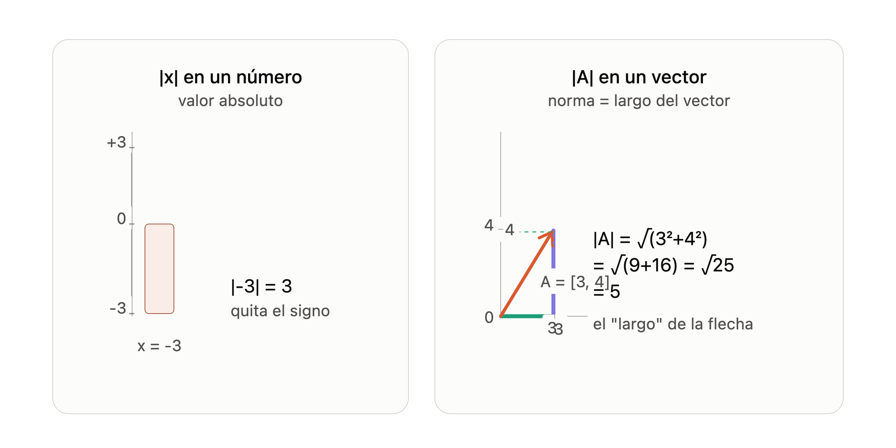
Ojo con valor abosluto sobre un valor vs vector

